상품제안서
웰빙악력지압기 wb-380 | 상품코드: S15689

 |  |  |  |  |  |  | 02-713-8555 | www.synergygift.co.kr
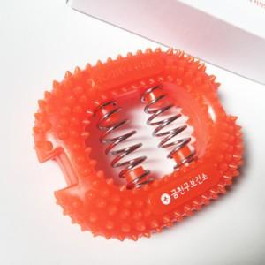

【상세/제작정보】 | <p>스티커작업 1000개 이상 4만원 별도 추가&nbsp;</p>

【인쇄/포장옵션】 | 실크 / 종이케이스

【공급단가】 | 수량 | 500~ | 1,000~ | 2,000~ | 3,000~ | 5,000~
*VAT별도 | 단가 | 970원 | 930원 | 900원 | 860원 | 840원

【상품 URL】 | https://www.synergygift.co.kr:443/src/goods_detail.php?gdno=9262

